Chi tiết địa chất
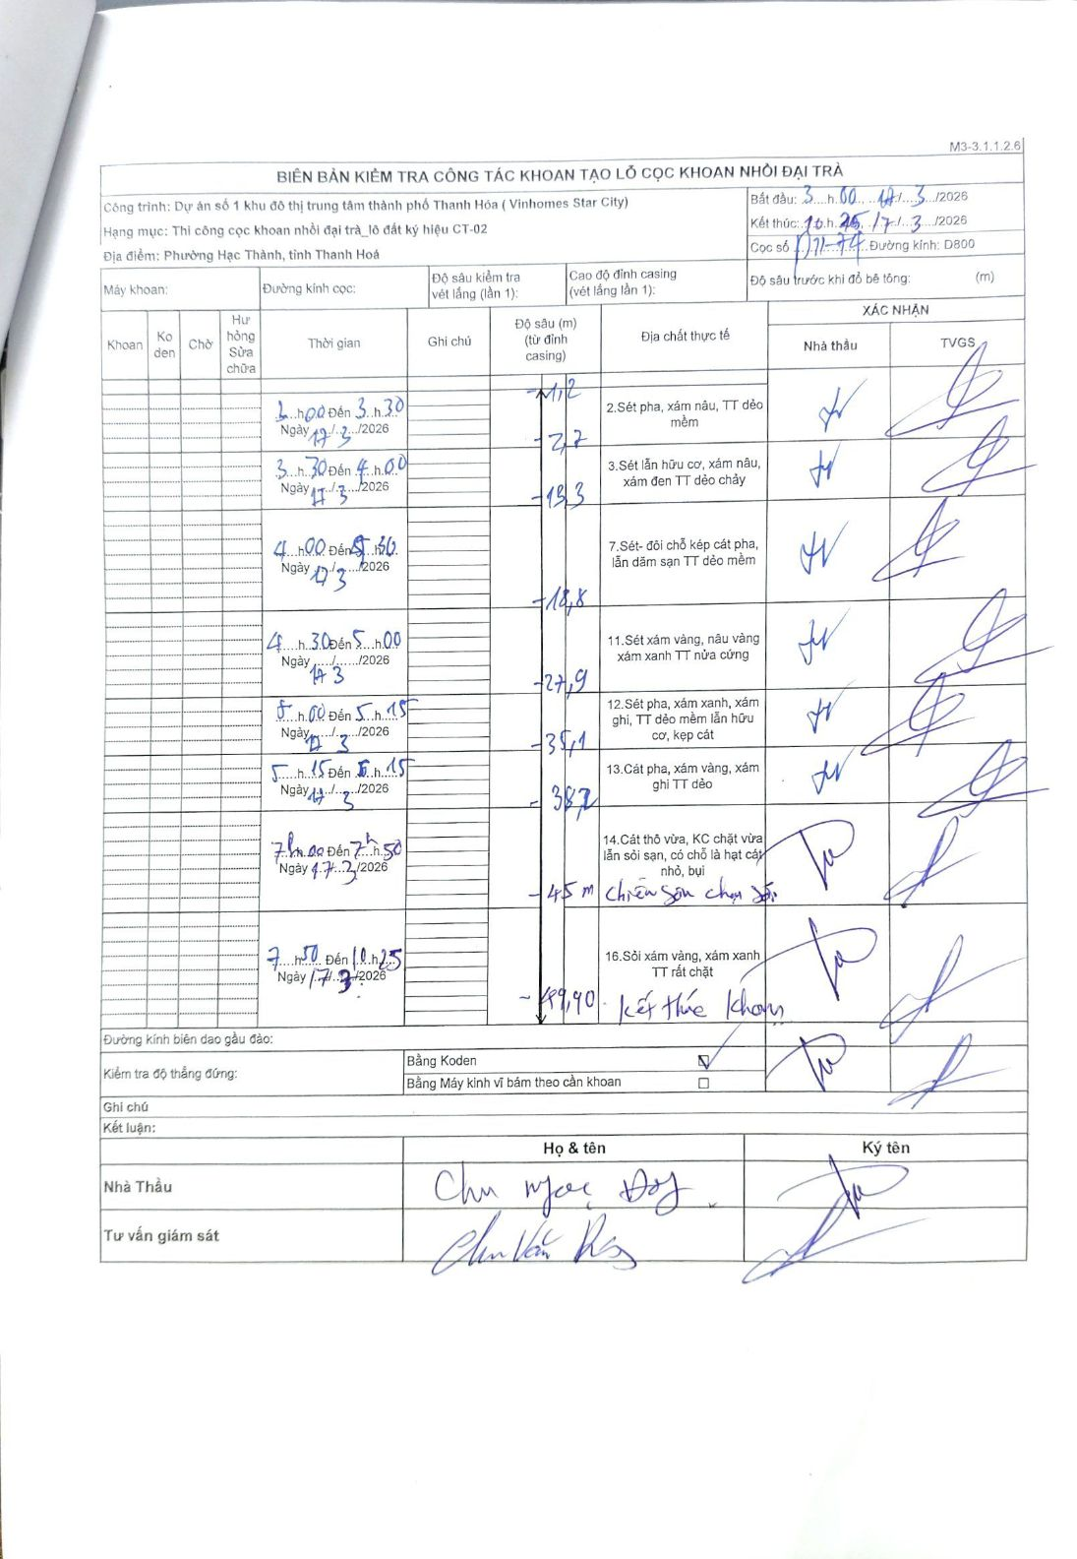
Dự án | Dự án số 1 khu đô thị trung tâm thành phố Thanh Hóa (Vinhomes Star City)
Hạng mục | Thi công cọc khoan nhồi đại trà_lô đất ký hiệu CT-02
Tên bộ phận | Phường Hạc Thành, tỉnh Thanh Hoá
Số hiệu cọc | 17-77
Biên bản số
Đường kính | D800
Bắt đầu thi công | 03:00 17/03/2026
Kết thúc thi công | 10:25 17/03/2026

Địa chất TT | Đường kính | Mô tả lớp thiết kế | Từ (h) | Đến (h) | Cao độ từ | Cao độ đến | T.Gian (h) | Dài (m) | V (m/h) | Ghi chú
1 | D800 | Sét pha, xám nâu, TT dẻo mềm | 03:00 17/03/2026 | 03:30 17/03/2026 | -1.2 | -2.7 | 0.5 | 1.5 | 3
2 | D800 | Sét lẫn hữu cơ, xám nâu, xám đen TT dẻo chảy | 03:30 17/03/2026 | 04:00 17/03/2026 | -2.7 | -13.3 | 0.5 | 10.6 | 21.2
3 | D800 | Sét- đồi chỗ kép cát pha, lẫn dăm sạn TT dẻo mềm | 04:00 17/03/2026 | 04:30 17/03/2026 | -13.3 | -18.8 | 0.5 | 5.5 | 11
4 | D800 | Sét- đồi chỗ kép cát pha, lẫn dăm sạn TT dẻo mềm | 04:30 17/03/2026 | 05:00 17/03/2026 | -18.8 | -27.9 | 0.5 | 9.1 | 18.2
5 | D800 | Sét xám vàng, nâu vàng xám xanh TT nửa cứng | 05:00 17/03/2026 | 05:15 17/03/2026 | -27.9 | -35.1 | 0.25 | 7.2 | 28.8
6 | D800 | Sét pha, xám xanh, xám ghi, TT dẻo mềm lẫn hữu cơ, kẹp cát | 05:15 17/03/2026 | 06:15 17/03/2026 | -35.1 | -38.1 | 1 | 3 | 3
7 | D800 | Cát pha, xám vàng, xám ghi TT dẻo | 07:00 17/03/2026 | 07:16 17/03/2026 | -38.1 | -45 | 0.27 | 6.9 | 25.87
8 | D800 | Cát thô vừa, KC chặt vừa lẫn sỏi sạn, có chỗ là hạt cát nhỏ, bụi. Chiều sâu chọn đầu | 07:16 17/03/2026 | 07:50 17/03/2026 | -45 | -51.8 | 0.57 | 6.8 | 12 | Đạt chiều sâu chọn đầu tại 45m.
9 | D800 | Sỏi xám vàng, xám xanh TT rất chặt. Kết thúc khoan | 07:50 17/03/2026 | 10:25 17/03/2026 | -51.8 | -56.2 | 2.58 | 4.4 | 1.7 | Kết thúc khoan tại độ sâu 49.40m.

ẢNH BIÊN BẢN GỐC

